Sheet1
 |  |  | 2017 |  |  |  |  |  | ver1.1.1 正式版
 |  |  | BRM121枚方200 / BRM128枚方200 |  |  |  |  |  | 2017-01-20

 | 形状 | 信号 | ポイント | 標識 | 現在地からの進行先 |  | 現在地までの |  | 備考 | PC間
 |  |  |  |  | 方角 | 道路 | 区間 | 合計
1 |  |  | 淀川河川公園 |  |  | 市道 | 0.0 | 0.0 | 06：00スタート 桜町信号から府道横断して南へ
2 | 三叉路 |  |  |  | 右直進 | 市道 | 0.1 | 0.1 | 一通(自転車除く)を逆走
3 | ト |  |  |  | 右折 | 市道→府道21 | 0.2 | 0.3 | 突き当り踏切わたって右 ひらかたパークの外周と京阪電車の間を走る
4 | T | S | 香里南口 |  | 左折 | R170 | 3.6 | 3.9 | R170外環状線と合流
5 | 十 | S | 寝屋川警察署前 |  | 直進 | R170 | 1.3 | 5.2
6 | Y |  |  |  | 左直進 | 市道 | 0.1 | 5.3 | ニコニコパチンコのY分岐
7 | Y |  |  |  | 左直進 | 市道→R170(旧道) | 0.1 | 5.4 | ローソンのほうに分岐。生活道路に入っていく。視界悪し
8 | 十 | S | 西中野 |  | 直進 | 府道160→府162 | 3.0 | 8.4
9 | T | S |  |  | 左折 | 市道 | 1.7 | 10.1
10 | Y |  |  | × | 右折 | 市道 | 0.4 | 10.5 | 踏切越えて川沿いにR170に復帰する わかりづらければこのポイント無視してもよい（ちょっと遠い）
11 | 十 | S | 北条交番前 |  | 右折 | R170(旧道) | 0.3 | 10.8
12 | Y |  |  | × | 左直進 | 東高野街道 | 4.0 | 14.8 | ここもわかりづらければ無視して直進してもよい （前後のグループと違うルートをたどって分散して走るほうが良い）
13 | 十 | S | 喜里川町南 （ファミリーマート ひょうたん山北） | × | 直進 | ※３ページ目 図参照 【瓢箪山攻略ルート】 | 2.9 | 17.7 | ※３ページ目 図参照 【瓢箪山攻略ルート】北口へ
14 | 十 | S | 四条町 |  | 左折 | R170(旧道) | 1.1 | 18.8 | ※３ページ目 図参照 【瓢箪山攻略ルート】南口から
15 | T | S | 安堂 |  | 左折 | R25 | 9.0 | 27.8
16 | ト | S | 国豊橋北詰 |  | 右折 | R25 | 1.4 | 29.2 | 国豊橋は右歩道を渡るのをお勧め(次すぐ右折)
17 | 十 | S |  | × | 右折 | 市道 | 0.2 | 29.4 | 橋を渡ってすぐの信号右折
18 | ┤ |  |  | × | 左折 | 市道 | 0.2 | 29.6 | 踏切わたってすぐ左折
19 | 十 | S | 原川東 |  | 直進 | 府道27 | 0.1 | 29.7
20 | 五叉路S |  | (駒ヶ谷駅前) | × | 直進 | 市道 | 3.2 | 32.9 | 長い下りのあと突き当りに見える交差点を直進。駅前踏切を通過
21 | T |  |  |  | 左折 | 府道27 | 0.5 | 33.4
22 | 十 | S | 通過チェック ローソン 羽曳野大黒店 |  | 左側 | 府道27 | 0.7 | 34.1 | レシート取得して通過時間を自分で記入。 チェック後 直進(南行) | 34.1
23 | ト | S | 大ヶ塚 |  | 右折 | 府道33 | 4.0 | 38.1 | 戦国以来の寺内町
24 | T | S | 金剛大橋東詰 |  | 右折 | 府道705 | 1.9 | 40.0
25 | ┤ | S |  | × | 左折 | 東高野街道 | 0.2 | 40.2 | 橋わたって連続する信号の2つ目を左折
26 | 逆Y |  |  | × | 右折 | 市道 | 0.5 | 40.7 | 一通(自転車除く)を逆走 このポイントわかりづらければ無視して突き当りまで行ってもよい
27 | 十 |  |  |  | 左折 | 市道 | 0.1 | 40.8 | すぐ左折
28 | 十 | S | 西口駅前 |  | 直進 | 府道203 | 0.2 | 41.0 | 駅横の踏切を通過 完全なる自由が見えてえてくる
29 | ┤ |  |  | × | 直進 | 市道 | 0.5 | 41.5 | どんどん直進して陸橋からR170バイパスに出ること そのままR170バイパスを越えてもよいが歩行者に注意
30 |  |  |  |  | 左折 | R170バイパス | 0.1 | 41.6 | 陸橋からバイパスに出た場合はそのまま王将まで自歩道を通過
31 | ト | S | 登美ヶ丘南(餃子の王将) |  | 右折 | 府道202 | 1.6 | 43.2 | 狭い登りで車にで抜かれるのが嫌な者はNo.29の陸橋を越えてくること (陸橋でバイパス越えると左自歩道に合流できるが 登美ヶ丘南を渡ると自歩道に入れない)
32 | ┤ |  |  |  | 左側道 降りる | 府道202(側道) →府道34 | 2.2 | 45.4 | 右手に狭山池が見え、R310と交差するポイント ここだけは本線が自転車通行禁止。必ず側道に降りること
33 | ┤ |  |  |  | 左側道 降りる | 府道34 | 1.6 | 47.0 | 再び本線が自転車通行禁止になるポイントが来たら左側道に降りる
34 | T | S | 晴美台一丁 |  | 左折 | 府道38→府208 | 0.3 | 47.3 | 河内国と和泉国の国境の丘陵を直線的にぶち抜いている
35 | T | S | 城山台四丁 |  | 左折 | 市道→府230 | 6.2 | 53.5
36 | T | S | PC1 ファミリーマート 岸和田インター西 (岸和田和泉インター西) |  | 左側 | 府道40 | 6.7 | 60.2 | OPEN/ 07:46 ～ 10:00 レシート取得して通過時間を自分で記入。 チェック後 信号左折 | 26.1
37 | 十 | S | 積川神社南 |  | 直進 | 府道40 | 1.7 | 61.9 | R170バイパスを通過
38 | 十 | S | 内畑町 | × | 右折 | R170(旧道) | 1.4 | 63.3 | バイパス交差点と異なり 全く国道には見えない田舎道に突入したら正解
39 | ┤ |  |  |  | 左折 | R170(旧道) | 5.2 | 68.5 | 赤い欄干の橋わたって水間寺へ
40 | 十 | S | 大久保東 |  | 左折 | 府道62 | 4.3 | 72.8 | ← 犬鳴山
41 | ト | S | 大久保東２ |  | 右折 | 府道30 | 0.3 | 73.1 | → 日根野
42 | 十 | S | 白水池(ローソン 泉佐野日根野店) |  | 直進 | 府道30 | 1.9 | 75.0 | ここ右折して日根野駅横の踏切を渡ってもよい が、日根野の踏切は全然開かない (車庫の出入りや関空快速が増解結してたりする)
43 | 十 | S |  |  | 右折 →左折 | 市道(側道) | 0.1 | 75.1 | 次の信号右折 側道入らずにライトつけてトンネルをくぐってもよい が怖いので側道から回り込む。どちらでもよい
44 | T |  |  |  | 右折 | 府道248 | 1.3 | 76.4 | 阪和線の踏切渡る
45 | 十 | S | 長滝東(ローソン 泉佐野長滝店) |  | 左折 | 府道30 | 0.4 | 76.8
46 | 十 | S | 新家(ローソン 泉南新家店) |  | 左折 | 府道30 | 2.1 | 78.9 | ← 和歌山 阪和線の踏切渡る
47 | 十 |  | (新家駅) |  | 右折 | 府道30 | 0.3 | 79.2
48 | 十 | S | 泉南IC(ファミリーマート泉南インター店) |  | 直進 | 府道30 →紀州街道 | 3.8 | 83.0 | ↑幅員減少
49 | 逆Y |  |  |  | 直進 | 府道64 | 1.3 | 84.3 | 泉佐野200～600のコースに合流
50 |  |  | (雄ノ山峠) |  | 直進 | 県道64 | 5.9 | 90.2 | 標高188m 府県境は2㎞ほど手前で越える。和歌山へ
51 | 逆Y |  |  |  | 右直進 | 県道64 | 1.6 | 91.8 | 泉佐野200～600のコースと別れる
52 | T | S | 谷東 |  | 右折 | 県道7 | 1.3 | 93.1
53 | ┤ | S | (ローソン 和歌山直川店) |  | 左折 | 市道 | 5.0 | 98.1
54 | ト | S | (ファミリーマート 和歌山直川店) |  | 右折 | 県道7 | 0.1 | 98.2
55 | 十 | S |  |  | 左折 | 県道141 | 1.6 | 99.8 | 一応交差点的には右折もできる
56 | T | S |  |  | 右折 | 県道141 | 0.9 | 100.7
57 | 十 | S | 地蔵の辻 |  | 直進 | 柳通り | 1.8 | 102.5 | 大和街道と大坂街道が合流
58 | 十 | S | 橋向丁 |  | 右折 | 県道138 (三年坂通り) | 1.9 | 104.4
59 | ト | S | (不明門) |  | 入城 | 城内道路 | 1.2 | 105.6 | 西の丸広場へ
60 | 十 | S | PC2 和歌山市観光土産品センター (わかやま歴史館１Ｆ) |  |  | 県道17 （けやき大通り） | 0.4 | 106.0 | OPEN/ 09:07 ～ 13:04 レシート取得して通過時間を自分で記入。 土産物センターなのでろくなものが売ってない（補給向きでない） チェック後 県道17にでて右折 | 45.8
61 | 十 | S | 北ノ新地 |  | 左折 | 柳通り | 1.4 | 107.4 |  |  | 1.4
62 | 十 | S | 地蔵の辻 |  | 直進 | 県道141 | 1.4 | 108.8 |  |  | 2.8
63 | ┤ | S |  |  | 左折 | 県道141 | 1.8 | 110.6 |  |  | 4.6
64 | 十 | S |  |  | 右折 | 県道7 | 1.0 | 111.6 |  |  | 5.6
65 | T | S | (ファミリーマート 和歌山直川店) |  | 左折 | 市道 | 1.6 | 113.2 |  |  | 7.2
66 | 十 | S | (ローソン 和歌山直川店) |  | 右折 | 県道7 | 0.1 | 113.3 |  |  | 7.3
67 | ┤ | S | 谷東 |  | 左折 | 県道64 | 5.0 | 118.3 | 泉佐野200～600のコースに合流 |  | 12.3
68 |  |  | (雄ノ山峠) |  | 直進 | 府道64 | 2.9 | 121.2 | 激坂 標高188m 大阪へ |  | 15.2
69 | Y |  |  | × | 右折 | 紀州街道 →府道30 | 5.8 | 127.0 | 泉佐野200～600のコースと別れる 和泉鳥取の踏切わたらないこと！ |  | 21.0
70 | 十 | S | 泉南IC(ファミリーマート泉南インター店) |  | 直進 | 府道30 | 1.4 | 128.4 |  |  | 22.4
71 | 十 |  | (新家駅) |  | 左折 | 府道30 | 3.8 | 132.2 | 阪和線の踏切渡る |  | 26.2
72 | 十 | S | 新家(ローソン 泉南新家店) |  | 右折 | 府道30 | 0.3 | 132.5 |  |  | 26.5
73 | 十 | S | 長滝東(ローソン 泉佐野長滝店) |  | 右折 | 府道248 | 2.0 | 134.5 | 阪和線の踏切渡る どうでも良いがここを左折すると羽倉崎（泉佐野のゴール受付)である 海沿いのデカい橋を渡るより近……おっと誰か来たようだ |  | 28.5
74 | ┤ |  |  | × | 左折 | 市道(農道) | 0.4 | 134.9 | 帰りのこのポイントわかりづらい！ |  | 28.9
75 | T |  |  |  | 左折 →右折 | 市道 | 1.3 | 136.2 | 突き当たってトンネル上を回り込む |  | 30.2
76 | 十 | S |  |  | 左折 | 府道30 | 0.1 | 136.3 |  |  | 30.3
77 | T | S | 大久保東２ |  | 左折 | 府道62 | 2.0 | 138.3 |  |  | 32.3
78 | 十 | S | 大久保東 | × | 右折 | R170(旧道) | 0.2 | 138.5 | ↑国道170 0.5km →富田林34km 0.5km先はバイパスのことなのでここで曲がること |  | 32.5
79 | T |  |  |  | 右折 | R170(旧道) | 4.3 | 142.8 | → 富田林29km |  | 36.8
80 | 十 | S | 内畑町 |  | 左折 | 府道40 | 5.3 | 148.1 |  |  | 42.1
81 | ト | S | PC3 ファミリーマート 岸和田インター西 (岸和田和泉インター西) |  | 右側 | 府230→市道 | 2.9 | 151.0 | 帰りはこのPCは右側にあるので要注意！ 信号を渡る時間ロスを考えて十分な余裕をもって向かうこと OPEN/ 10:26 ～ 16:04 レシート取得して通過時間を自分で記入。 チェック後 信号右折 | 45.0 | 45.0
82 | ト | S | 城山台四丁 | × | 右折 | 府208→府道38 | 6.9 | 157.9 | → 狭山 行きは突き当りだが、帰りは何の変哲もない交差点 高台にあるので通過するとロスが大きい。要警戒！ |  | 51.9
83 | 十 | S | 晴美台一丁 |  | 右折 | 府道34 | 6.2 | 164.1 |  |  | 58.1
84 | ┤ |  |  |  | 左側道 降りる | 府道34(側道) 府道202 | 1.5 | 165.6 | 帰りも狭山池、R310との交差ポイントは側道に降りる |  | 59.6
85 | ト | S | 小金平 | × | 右折 | 府道203 | 3.7 | 169.3 | 帰りは王将に降りない |  | 63.3
86 | 十 | S |  |  | 直進 | 府道203 | 0.5 | 169.8 | R170バイパス交差点を右側横断歩道で渡る |  | 63.8
87 | ┤ | S |  |  | 左折 | 府道203 | 0.2 | 170.0 |  |  | 64.0
88 | T |  |  |  | 右折 | 府道203 | 0.1 | 170.1 | 往路合流 |  | 64.1
89 | 十 | S | 西口駅前 |  | 直進 | 市道 | 0.5 | 170.6 |  |  | 64.6
90 | X |  |  |  | 右折 | 市道 | 0.2 | 170.8 | 一通の細かい道に入る |  | 64.8
91 | 逆Y |  |  |  | 左直進 | 東高野街道 | 0.1 | 170.9 |  |  | 64.9
92 | T | S |  |  | 右折 | 府道705 | 0.5 | 171.4 |  |  | 65.4
93 | 十 | S | 金剛大橋東詰 |  | 左折 | 府道33 | 0.2 | 171.6 |  |  | 65.6
94 | T | S | 大ヶ塚 |  | 左折 | 府道27 | 1.9 | 173.5 |  |  | 67.5
95 |  |  | 通過チェック ローソン 羽曳野大黒店 |  | 右側 | 府道27 | 4.1 | 177.6 | 帰りはこのチェックは右側にあるので要注意！ レシート取得して通過時間を自分で記入。 チェック後 直進(北行) | 26.6 | 71.6
96 | ト |  |  | × | 右折 | 市道 | 0.5 | 178.1 | →大黒寺 帰りは真っ暗で見落としやすい！ |  | 72.1
97 | 五叉路S |  | (駒ヶ谷駅前) |  | 直進 | 府道27 | 0.6 | 178.7 |  |  | 72.7
98 | 十 | S | 原川東 |  | 直進 | 市道 | 3.2 | 181.9 | 一通(自転車除く)を逆走 |  | 75.9
99 | T |  |  |  | 右折 | 市道 | 0.1 | 182.0 |  |  | 76.0
100 | 十 | S |  |  | 左折 | R25 | 0.2 | 182.2 |  |  | 76.2
101 | T | S | 国豊橋北詰 |  | 左折 | R25 | 0.2 | 182.4 |  |  | 76.4
102 | ト | S | 安堂 |  | 右折 | R170(旧道) | 1.4 | 183.8 |  |  | 77.8
103 | 十 | S | 四条町 |  | 右折 | ※３ページ目 図参照 【瓢箪山攻略ルート】 | 9.0 | 192.8 | ※３ページ目 図参照 【瓢箪山攻略ルート】南口へ |  | 86.8
104 | 十 | S | 喜里川町南 （ファミリーマート ひょうたん山北） |  | 左折 | R170(旧道) | 1.1 | 193.9 | ※３ページ目 図参照 【瓢箪山攻略ルート】北口から 帰りは東高野街道に入らない(帰りは暗い生活道路) |  | 87.9
105 | 十 | S | 北条交番前 |  | 直進 | R170(旧道) | 6.9 | 200.8 | 往路と別れる |  | 94.8
106 | 十 | S | 東中野 |  | 直進 | 市道(東高野街道) | 1.6 | 202.4 |  |  | 96.4
107 | 十 | S | フィニッシュ ファミリーマート 四條畷岡山東店 |  | 左側 | 市道→府道20 | 0.6 | 203.0 | OPEN/ 11:53～19:30 レシートを取得して、ゴールのタイム、総走行時間を自分で記入。 チェック後 信号右折 | 25.4 | 97.0
108 | 十 | S | （ローソン 交野星田北三丁目店） |  | 左折 | 市道 | 3.7 | 206.7 | まいどおおきに食堂 交野星田北 |  | 100.7
109 | 逆Y | S |  |  | 右折 | 市道 | 1.9 | 208.6 |  |  | 102.6
110 | 十 | S | ローソンストア100 枚方山之上 |  | 左側 | 市道 | 1.9 | 210.5 |  |  | 104.5
111 | 四叉路S |  | 枚方消防署前 |  | 左直進 | 市道 | 1.2 | 211.7 |  |  | 105.7
112 | X | S | 枚方市役所前 |  | 左折 | 府道20 | 0.2 | 211.9 |  |  | 105.9
113 | 十 | S | 関西医大病院前 |  | 直進 | 市道 | 0.4 | 212.3 |  |  | 106.3
114 |  |  | ゴール受付 ラポール枚方4F 研修室３ |  | 右側 |  | 0.2 | 212.5 | OPEN/ 15:00頃 CLOSE/ 21:00頃 ・メダルの購入か否かを記入（メダル代1000円） ・完走の署名 カード提出お願いします。 | 9.5 | 106.5

瓢箪山攻略ルート
北口(喜里川町南)
 | 【瓢箪山攻略ルート】

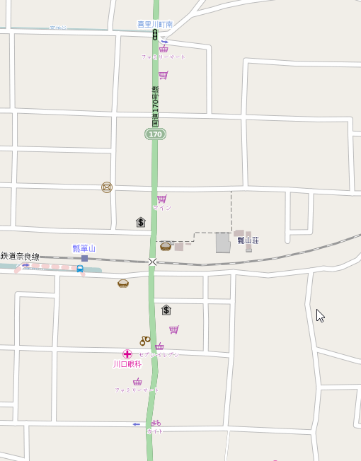

往路はルート通りに進むのをおすすめ

商店街区間
07:00～20:00
自転車通行禁止
(通りたければ押し歩くこと)

復路はルート通りだと一通の方角が逆になる
車が来てなければ行ってもよいが、混雑するようなら図のルート辿ること

瓢箪山稲荷の前を通過するとちょっと近いが通りづらい
（実際は途中でクランクしている）

瓢箪山稲荷
商店街区間
07:00～20:00
自転車通行禁止
(通りたければ押し歩くこと)

© OpenStreetMap contributors
瓢箪山攻略ルート
南口(四条町)

 | 【ラポール枚方 駐輪場→ゴール受付】

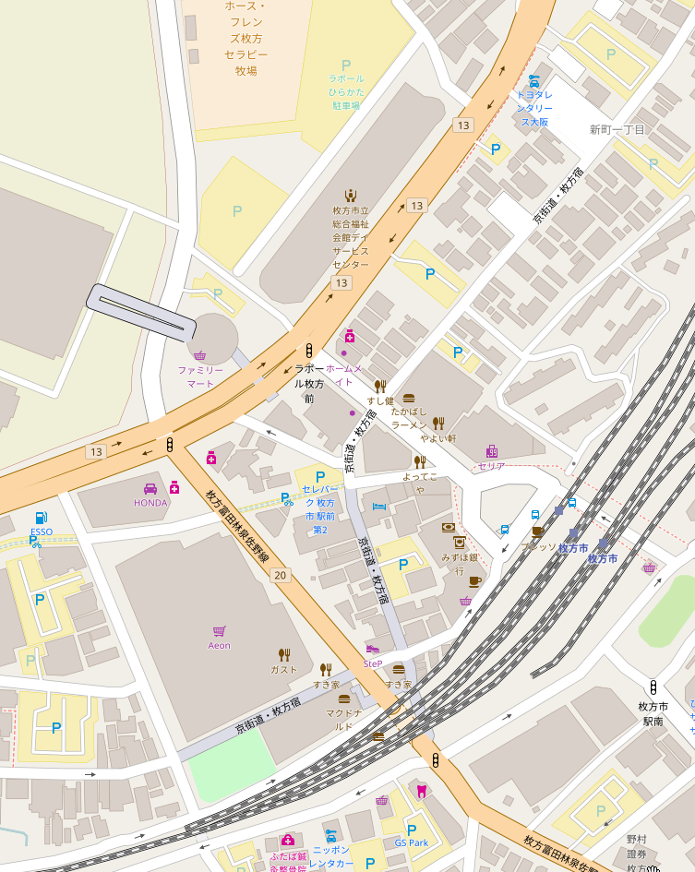

駐輪場

ラポール枚方 4F
研修室３
ゴール受付
(15:00～21:00)

関西医大病院前

京阪電車 枚方市駅

ビオルネ2F
ガスト(300km ゴール受付)
21:45～01:30

© OpenStreetMap contributors

